关系图
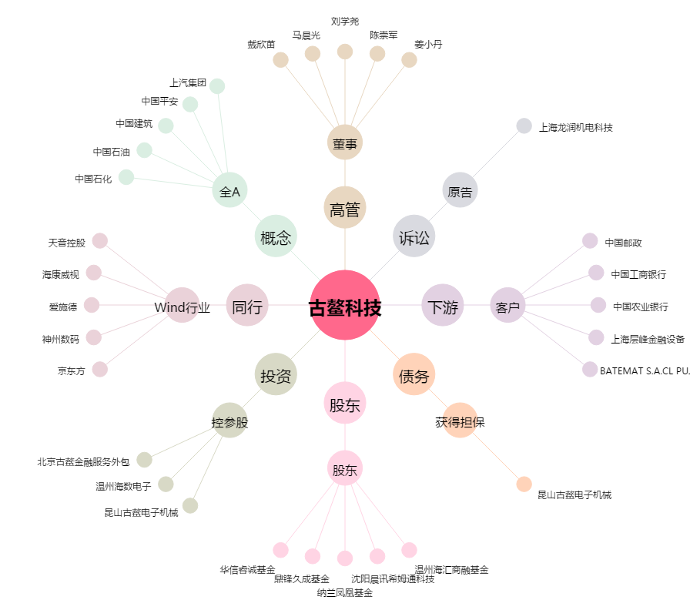
古鳌科技[300551.SZ] - 关系概览图

